PART CD
Danby Model:DCR032A2WDB / DCR032XA3WDB
Factory Model:BC-90
Effective Date:June 1st, 2014
Revision: |  | Updated May 12, 2016 | Updated Sept. 2018
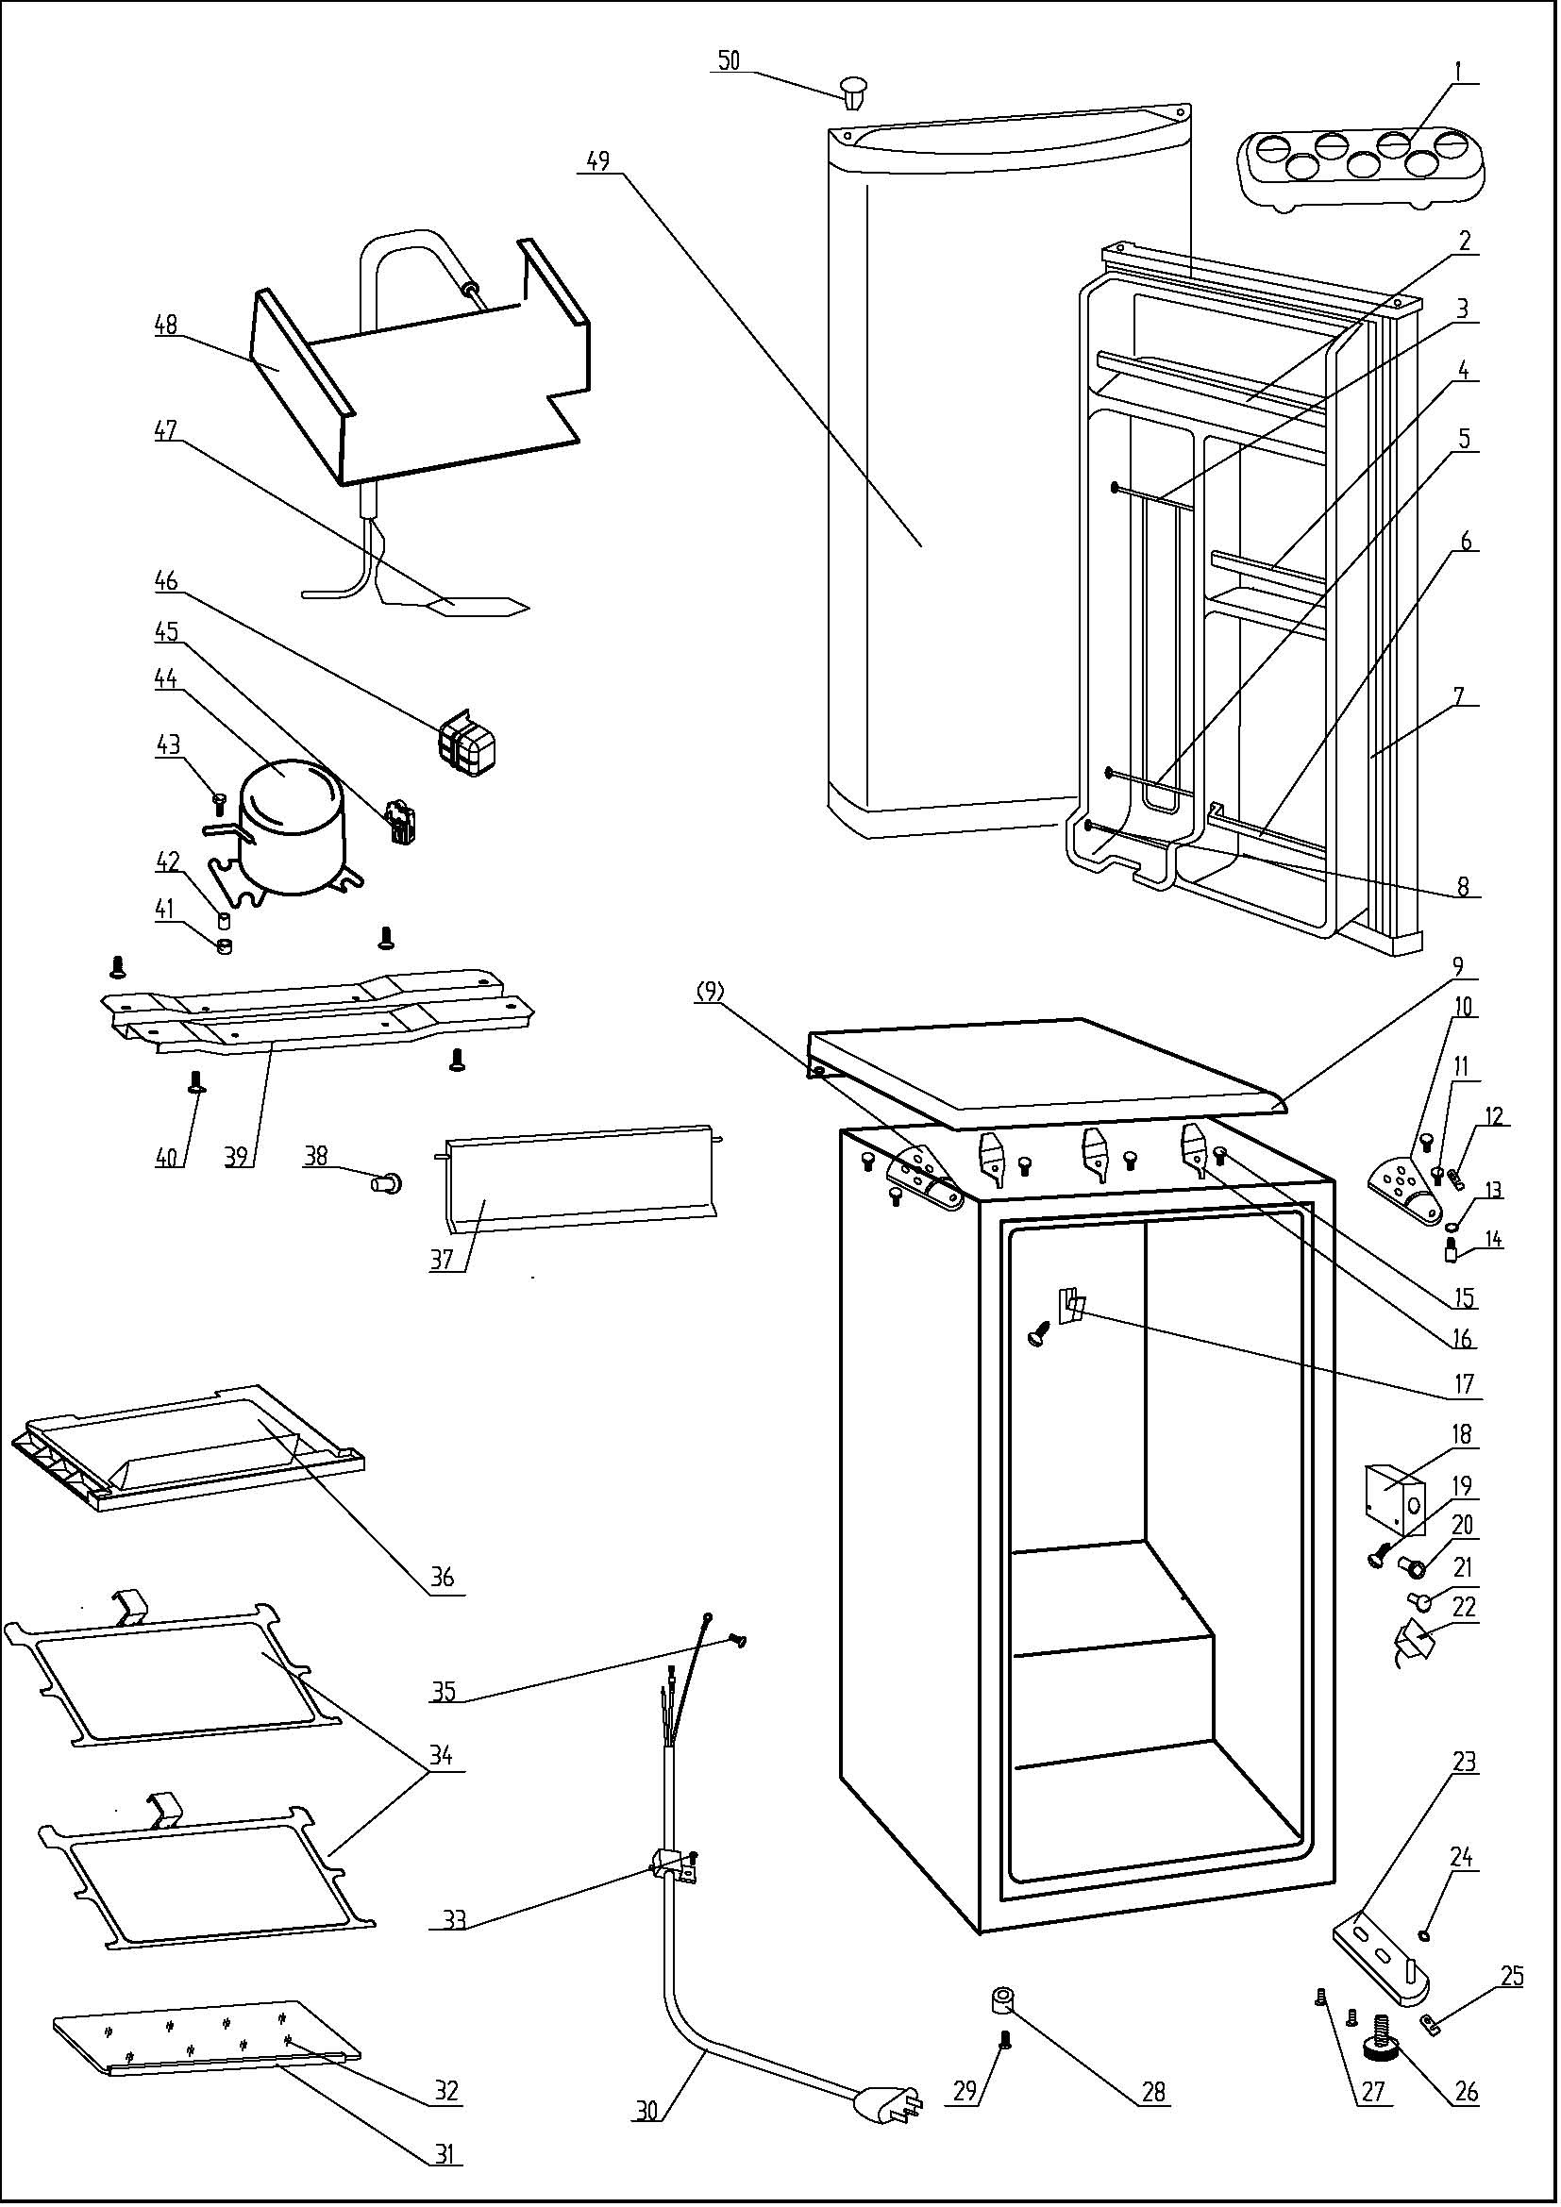
NO | PART NUMBER |  |  | PART DESCRIPTION (ENG) | QTY | Notes
1 | 1.02.03.12.001 |  |  | Egg Rack | 1
2 | 1.02.02.12.007 |  |  | Door Upper Shelf Bar | 1
3 | 1.05.08.04.120 |  |  | Can Support(Chute Bar) | 1
4 | 1.02.02.12.309 |  |  | Door Middle Shelf Bar | 1
5 | 1.05.08.04.119 |  |  | Shelf Bar | 2
6 | 1.25.02.07.01.048 |  |  | Curve Shelf | 1
7 | 1.05.35.03.106 |  |  | Door Gasket(light grey)-Push | 1
8 | 1.25.02.09.01.017 |  |  | Bushing | 6
9 | 1.25.02.01.08.002 |  |  | Worktop(white) | 1
10 | 3.2.02.11.001 |  |  | Upper Hinge(white) | 2
11 | 1.05.03.03.019 |  |  | Hinge Screw Assy | 2
12 | 1.04.12.03.012 |  |  | Upper Hinge Rubber Washer | 1
13 | 1.05.03.06.003 |  |  | Spring Washer | 1
14 | 1.05.06.08.001 |  |  | Upper Door Spindle | 1
15 | 1.05.01.01.001R |  | 1.05.03.04.012 | Worktop Hook Screw | 3
16 | 1.05.05.01.011 |  |  | Worktop Hook | 3
17 | 1.25.02.12.07.001 |  |  | Projection for Shelf | 1
18 | 1.25.02.15.03.007 |  |  | Thermostat Cover | 1
19 | 1.05.03.02.001 |  |  | Thermostat Cover Screw | 2
20 | 1.25.02.15.06.007 |  |  | Thermostat Knob | 1
21 | 1.25.02.15.07.001 |  |  | Defrost Button | 1
22 | 1.03.02.01.074 |  |  | Thermostat | 1
23 | 3.2.02.12.001 |  |  | Bottom Hinge(white) | 1
24 | 1.25.02.12.02.002 |  |  | Door Spindle Washer(white) | 1
25 | 1.04.12.03.013 |  |  | Bottom Hinge Rubber Washer | 1
26 | 1.25.02.12.06.009 |  |  | Adjustable Foot | 1
27 | 1.05.03.03.019 |  |  | Bottom Hinge Screw Assy | 2
28 | 1.25.02.12.06.001 |  |  | Foot | 1
29 | 1.05.03.03.002 |  |  | Foot Screw | 1
30 | 1.01.01.01.204R |  |  | Power Supply Cord Assy | 1
31 | 1.02.02.14.012 |  |  | Glass Shelf Trim | 1
32 | 1.05.31.11.026 |  |  | Half Glass Shelf | 1
33 | 1.05.03.02.006 |  |  | Wire Clamp Screw | 1
34 | 1.05.31.11.039 |  |  | Glass Shelf | 2
35 | 1.05.03.01.001 |  |  | Earthing Screw | 2
36 | 1.02.03.04.035 |  |  | Drip Tray | 1
37 | 1.25.02.03.02.010 |  |  | Evaporator Door | 1
38 | 1.02.09.01.006 |  |  | Evaporator Door Bushing | 1
39 | 3.2.02.07.005 |  | 3.5.2.02.0041 | Compressor Support(white) | 1 | Special Order
40 | 1.05.03.03.002 |  |  | Compressor Support Screw | 4 | Special Order
41 | 1.03.01.01.231B | 1.03.01.01.324B |  | Compressor Rubber Washer | 4 | Special Order
42 | 1.03.01.01.231A | 1.03.01.01.324A |  | Compressor Sleeve | 4 | Special Order
43 | 1.03.01.01.231D | 1.03.01.01.324D |  | Compressor Screw | 4 | Special Order
44 | 1.03.01.01.231 | 1.03.01.01.324 |  | Compressor | 1 | Special Order
45 | 1.03.01.01.231J | 1.03.01.01.324J |  | PTC & OLP Combination | 1
46 | 1.03.01.01.231G | 1.03.01.01.324G |  | PTC Cover | 1 | Special Order
47 | 1.03.30.03.020 |  | 1.03.30.03.024 | Filter | 1 | Special Order
48 | 1.05.20.01.003 |  |  | Evaporator | 1 | Special Order
49 | 3.2.05.1.405 |  |  | Door Assy(white) | 1 | Special Order
50 | 1.25.02.12.05.002 |  |  | Hinge Plug(Door, white) | 1

